关系图
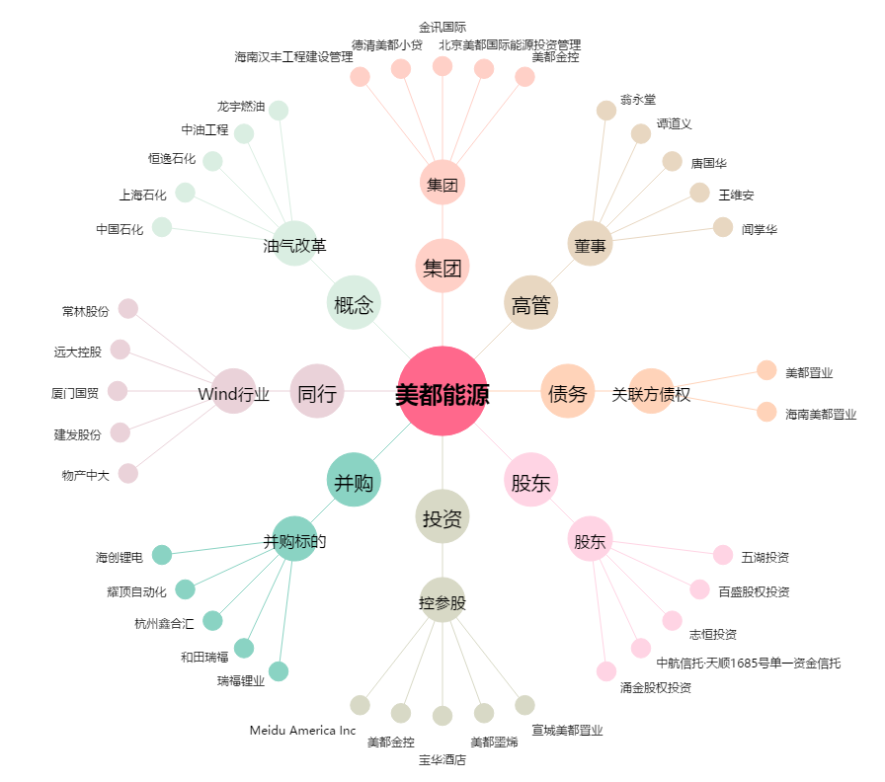
美都能源[600175.SH] - 关系概览图

